6x5
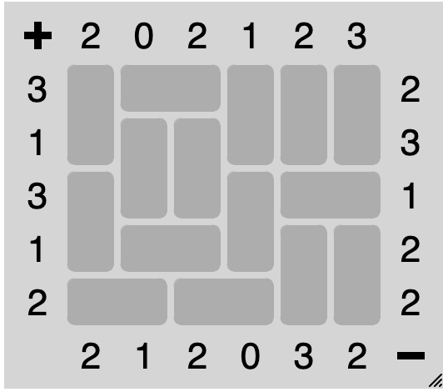
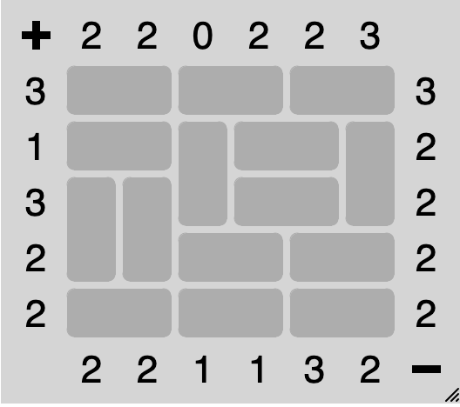
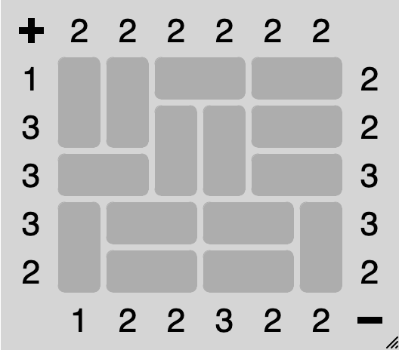
61 | 51 | 52 | 61 | 61 | 61 |  | 51 | 52 | 51 | 52 | 51 | 52 |  | 61 | 61 | 51 | 52 | 51 | 52
62 | 61 | 61 | 62 | 62 | 62 |  | 51 | 52 | 61 | 51 | 52 | 61 |  | 62 | 62 | 61 | 61 | 51 | 52
61 | 62 | 62 | 61 | 51 | 52 |  | 61 | 61 | 62 | 51 | 52 | 62 |  | 51 | 52 | 62 | 62 | 51 | 52
62 | 51 | 52 | 62 | 61 | 61 |  | 62 | 62 | 51 | 52 | 51 | 52 |  | 61 | 51 | 52 | 51 | 52 | 61
51 | 52 | 51 | 52 | 62 | 62 | 1745 | 51 | 52 | 51 | 52 | 51 | 52 | 1625 | 62 | 51 | 52 | 51 | 52 | 62 | 1665

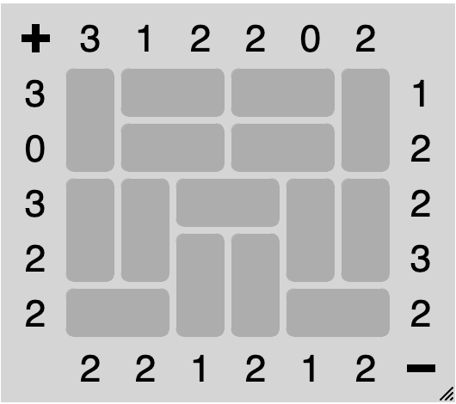
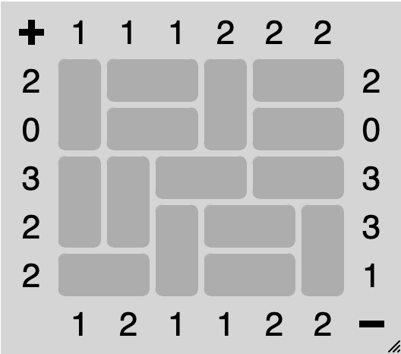
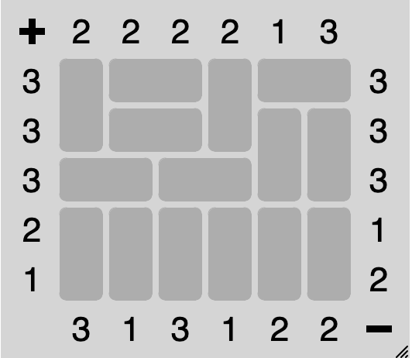
 |  |  |  |  |  |  | 61 | 51 | 52 | 61 | 51 | 52 |  | 61 | 51 | 52 | 61 | 51 | 52
61 | 51 | 52 | 51 | 52 | 61 |  | 62 | 51 | 52 | 62 | 51 | 52 |  | 62 | 51 | 52 | 62 | 61 | 61
62 | 51 | 52 | 51 | 52 | 62 |  | 61 | 61 | 51 | 52 | 51 | 52 |  | 51 | 52 | 51 | 52 | 62 | 62
61 | 61 | 51 | 52 | 61 | 61 |  | 62 | 62 | 61 | 51 | 52 | 61 |  | 61 | 61 | 61 | 61 | 61 | 61
62 | 62 | 61 | 61 | 62 | 62 |  | 51 | 52 | 62 | 51 | 52 | 62 | 1665 | 62 | 62 | 62 | 62 | 62 | 62 | 1745
51 | 52 | 62 | 62 | 51 | 52 | 1705

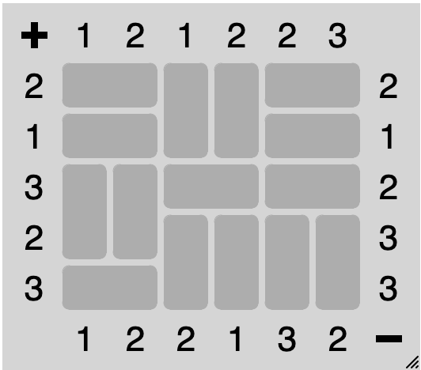
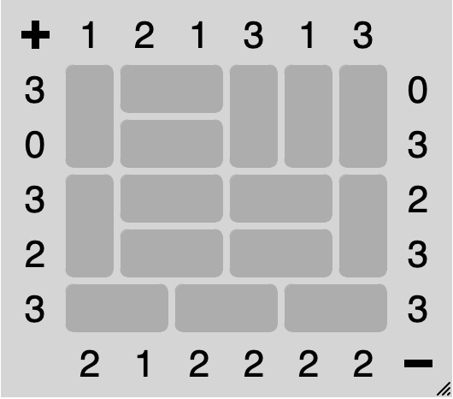
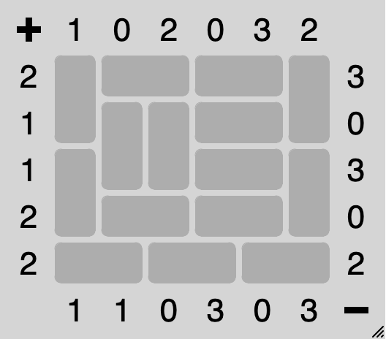

51 | 52 | 61 | 61 | 51 | 52 |  | 61 | 51 | 52 | 61 | 61 | 61 |  | 61 | 51 | 52 | 51 | 52 | 61
51 | 52 | 62 | 62 | 51 | 52 |  | 62 | 51 | 52 | 62 | 62 | 62 |  | 62 | 61 | 61 | 51 | 52 | 62
61 | 61 | 51 | 52 | 51 | 52 |  | 61 | 51 | 52 | 51 | 52 | 61 |  | 61 | 62 | 62 | 51 | 52 | 61
62 | 62 | 61 | 61 | 61 | 61 |  | 62 | 51 | 52 | 51 | 52 | 62 |  | 62 | 51 | 52 | 51 | 52 | 62
51 | 52 | 62 | 62 | 62 | 62 | 1705 | 51 | 52 | 51 | 52 | 51 | 52 | 1665 | 51 | 52 | 51 | 52 | 51 | 52 | 1665

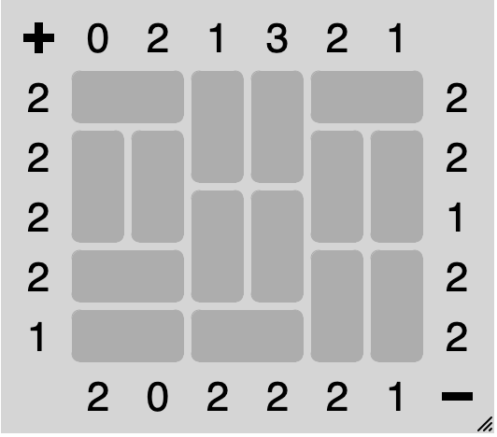
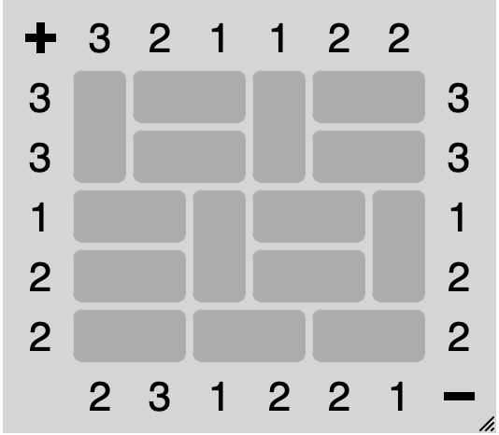
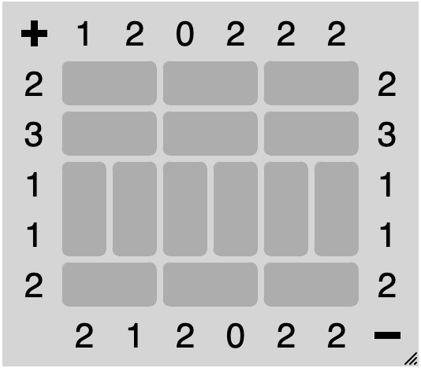
51 | 52 | 61 | 61 | 51 | 52 |  | 51 | 52 | 51 | 52 | 51 | 52 |  | 61 | 51 | 52 | 61 | 51 | 52
61 | 61 | 62 | 62 | 61 | 61 |  | 51 | 52 | 51 | 52 | 51 | 52 |  | 62 | 51 | 52 | 62 | 51 | 52
62 | 62 | 61 | 61 | 62 | 62 |  | 61 | 61 | 61 | 61 | 61 | 61 |  | 51 | 52 | 61 | 51 | 52 | 61
51 | 52 | 62 | 62 | 61 | 61 |  | 62 | 62 | 62 | 62 | 62 | 62 |  | 51 | 52 | 62 | 51 | 52 | 62
51 | 52 | 51 | 52 | 62 | 62 | 1745 | 51 | 52 | 51 | 52 | 51 | 52 | 1665 | 51 | 52 | 51 | 52 | 51 | 52 | 1625

8x7
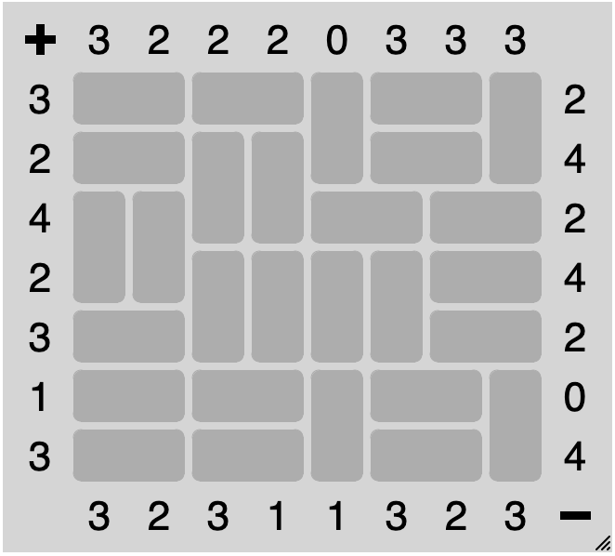
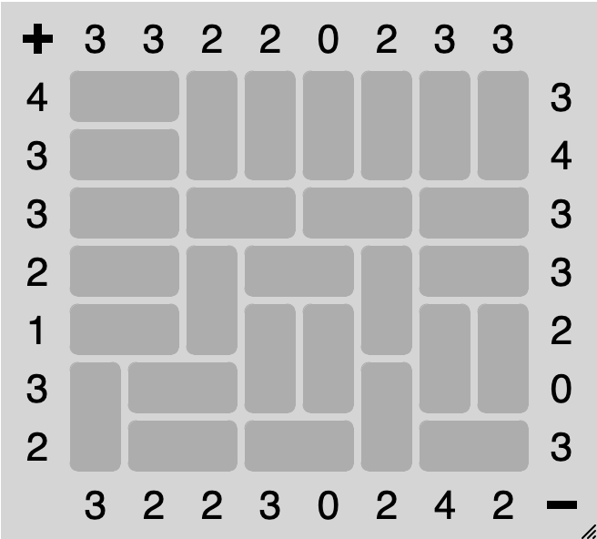
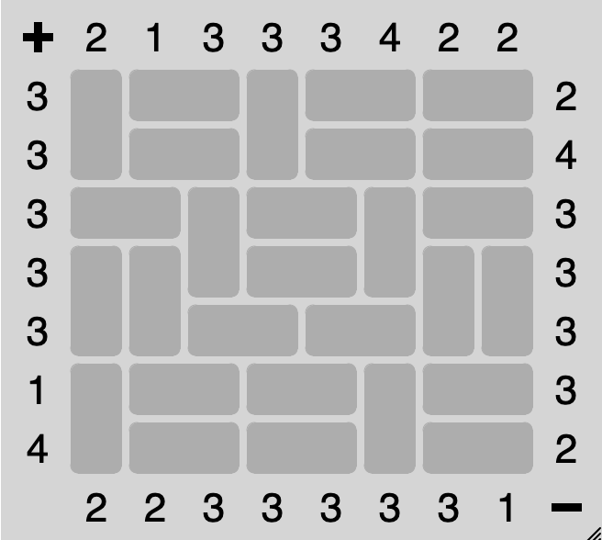
51 | 52 | 51 | 52 | 61 | 51 | 52 | 61 |  | 61 | 51 | 52 | 61 | 51 | 52 | 51 | 52 |  | 51 | 52 | 61 | 61 | 61 | 61 | 61 | 61
51 | 52 | 61 | 61 | 62 | 51 | 52 | 62 |  | 62 | 51 | 52 | 62 | 51 | 52 | 51 | 52 |  | 51 | 52 | 62 | 62 | 62 | 62 | 62 | 62
61 | 61 | 62 | 62 | 51 | 52 | 51 | 52 |  | 51 | 52 | 61 | 51 | 52 | 61 | 51 | 52 |  | 51 | 52 | 51 | 52 | 51 | 52 | 51 | 52
62 | 62 | 61 | 61 | 61 | 61 | 51 | 52 |  | 61 | 61 | 62 | 51 | 52 | 62 | 61 | 61 |  | 51 | 52 | 61 | 51 | 52 | 61 | 51 | 52
51 | 52 | 62 | 62 | 62 | 62 | 51 | 52 |  | 62 | 62 | 51 | 52 | 51 | 52 | 62 | 62 |  | 51 | 52 | 62 | 61 | 61 | 62 | 61 | 61
51 | 52 | 51 | 52 | 61 | 51 | 52 | 61 |  | 61 | 51 | 52 | 51 | 52 | 61 | 51 | 52 |  | 61 | 51 | 52 | 62 | 62 | 61 | 62 | 62
51 | 52 | 51 | 52 | 62 | 51 | 52 | 62 | 3124 | 62 | 51 | 52 | 51 | 52 | 62 | 51 | 52 | 3084 | 62 | 51 | 52 | 51 | 52 | 62 | 51 | 52 | 3164

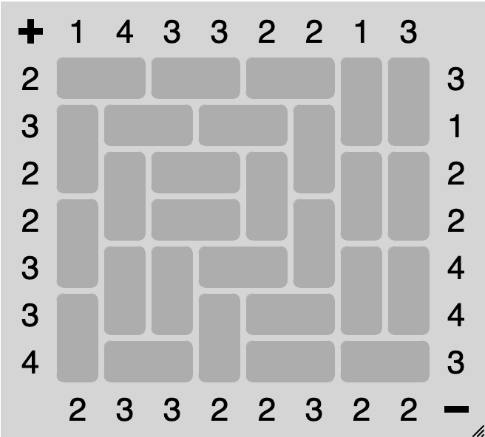
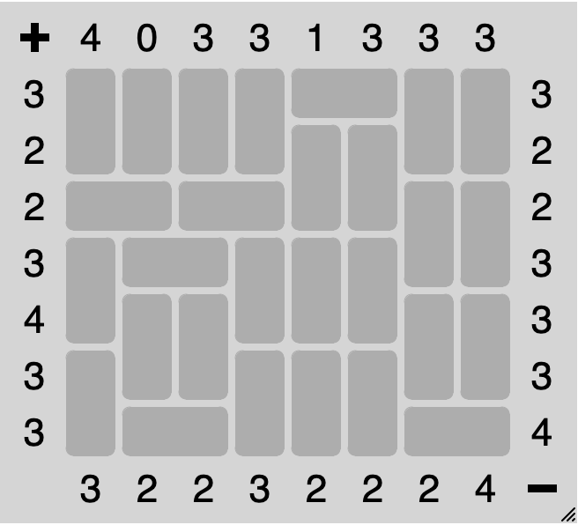
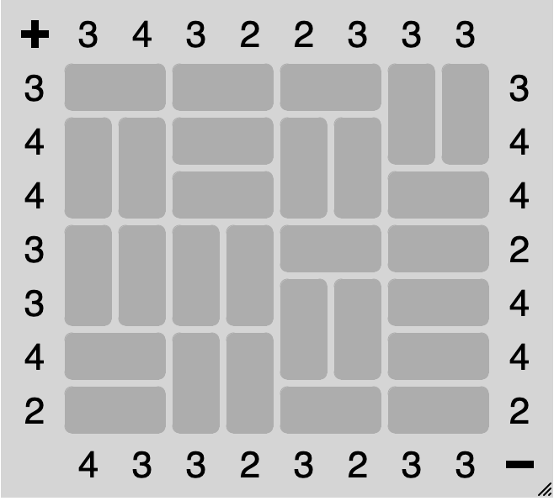
61 | 61 | 61 | 61 | 51 | 52 | 61 | 61 |  | 51 | 52 | 51 | 52 | 51 | 52 | 61 | 61 |  | 51 | 52 | 51 | 52 | 51 | 52 | 61 | 61
62 | 62 | 62 | 62 | 61 | 61 | 62 | 62 |  | 61 | 51 | 52 | 51 | 52 | 61 | 62 | 62 |  | 61 | 61 | 51 | 52 | 61 | 61 | 62 | 62
51 | 52 | 51 | 52 | 62 | 62 | 61 | 61 |  | 62 | 61 | 51 | 52 | 61 | 62 | 61 | 61 |  | 62 | 62 | 51 | 52 | 62 | 62 | 51 | 52
61 | 51 | 52 | 61 | 61 | 61 | 62 | 62 |  | 61 | 62 | 51 | 52 | 62 | 61 | 62 | 62 |  | 61 | 61 | 61 | 61 | 51 | 52 | 51 | 52
62 | 61 | 61 | 62 | 62 | 62 | 61 | 61 |  | 62 | 61 | 61 | 51 | 52 | 62 | 61 | 61 |  | 62 | 62 | 62 | 62 | 61 | 61 | 51 | 52
61 | 62 | 62 | 61 | 61 | 61 | 62 | 62 |  | 61 | 62 | 62 | 61 | 51 | 52 | 62 | 62 |  | 51 | 52 | 61 | 61 | 62 | 62 | 51 | 52
62 | 51 | 52 | 62 | 62 | 62 | 51 | 52 | 3324 | 62 | 51 | 52 | 62 | 51 | 52 | 51 | 52 | 3204 | 51 | 52 | 62 | 62 | 51 | 52 | 51 | 52 | 3164

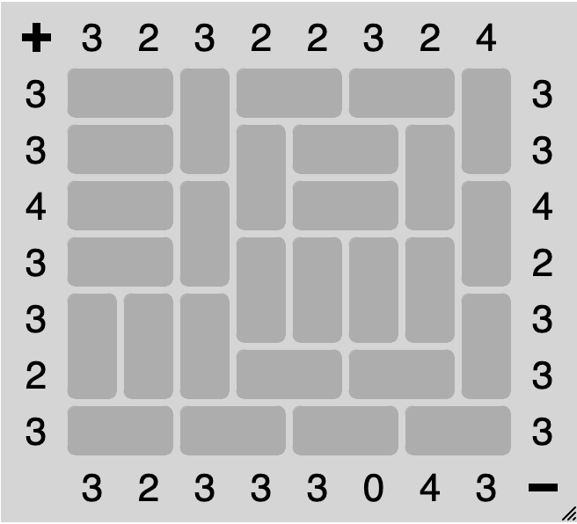
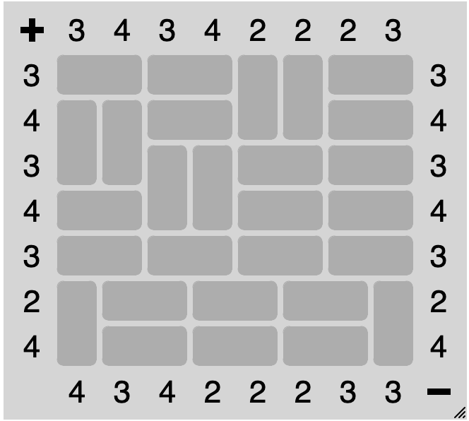
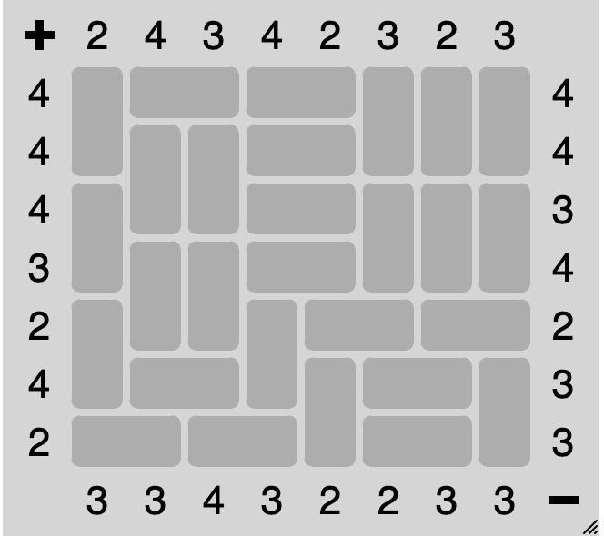
61 | 51 | 52 | 51 | 52 | 61 | 61 | 61 |  | 51 | 52 | 61 | 51 | 52 | 51 | 52 | 61 |  | 51 | 52 | 51 | 52 | 61 | 61 | 51 | 52
62 | 61 | 61 | 51 | 52 | 62 | 62 | 62 |  | 51 | 52 | 62 | 61 | 51 | 52 | 61 | 62 |  | 61 | 61 | 51 | 52 | 62 | 62 | 51 | 52
61 | 62 | 62 | 51 | 52 | 61 | 61 | 61 |  | 51 | 52 | 61 | 62 | 51 | 52 | 62 | 61 |  | 62 | 62 | 61 | 61 | 51 | 52 | 51 | 52
62 | 61 | 61 | 51 | 52 | 62 | 62 | 62 |  | 51 | 52 | 62 | 61 | 61 | 61 | 61 | 62 |  | 51 | 52 | 62 | 62 | 51 | 52 | 51 | 52
61 | 62 | 62 | 61 | 51 | 52 | 51 | 52 |  | 61 | 61 | 61 | 62 | 62 | 62 | 62 | 61 |  | 51 | 52 | 51 | 52 | 51 | 52 | 51 | 52
62 | 51 | 52 | 62 | 61 | 51 | 52 | 61 |  | 62 | 62 | 62 | 51 | 52 | 51 | 52 | 62 |  | 61 | 51 | 52 | 51 | 52 | 51 | 52 | 61
51 | 52 | 51 | 52 | 62 | 51 | 52 | 62 | 3204 | 51 | 52 | 51 | 52 | 51 | 52 | 51 | 52 | 3164 | 62 | 51 | 52 | 51 | 52 | 51 | 52 | 62 | 3044

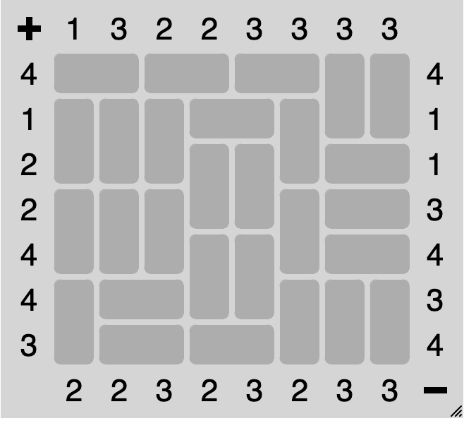
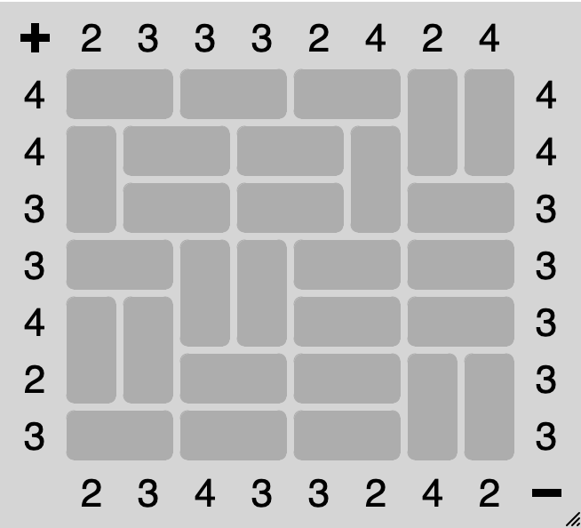
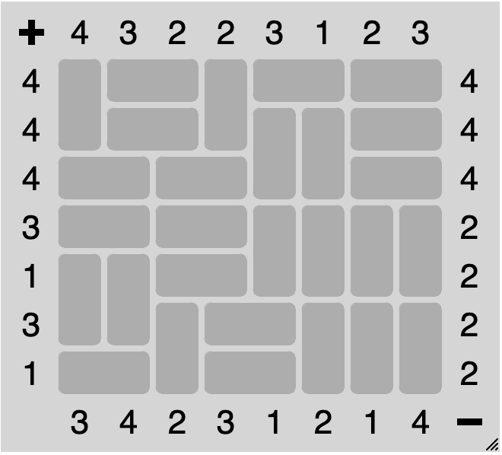
51 | 52 | 51 | 52 | 51 | 52 | 61 | 61 |  | 51 | 52 | 51 | 52 | 51 | 52 | 61 | 61 |  | 61 | 51 | 52 | 61 | 51 | 52 | 51 | 52
61 | 61 | 61 | 51 | 52 | 61 | 62 | 62 |  | 61 | 51 | 52 | 51 | 52 | 61 | 62 | 62 |  | 62 | 51 | 52 | 62 | 61 | 61 | 51 | 52
62 | 62 | 62 | 61 | 61 | 62 | 51 | 52 |  | 62 | 51 | 52 | 51 | 52 | 62 | 51 | 52 |  | 51 | 52 | 51 | 52 | 62 | 62 | 51 | 52
61 | 61 | 61 | 62 | 62 | 61 | 51 | 52 |  | 51 | 52 | 61 | 61 | 51 | 52 | 51 | 52 |  | 51 | 52 | 51 | 52 | 61 | 61 | 61 | 61
62 | 62 | 62 | 61 | 61 | 62 | 51 | 52 |  | 61 | 61 | 62 | 62 | 51 | 52 | 51 | 52 |  | 61 | 61 | 51 | 52 | 62 | 62 | 62 | 62
61 | 51 | 52 | 62 | 62 | 61 | 61 | 61 |  | 62 | 62 | 51 | 52 | 51 | 52 | 61 | 61 |  | 62 | 62 | 61 | 51 | 52 | 61 | 61 | 61
62 | 51 | 52 | 51 | 52 | 62 | 62 | 62 | 3244 | 51 | 52 | 51 | 52 | 51 | 52 | 62 | 62 | 3084 | 51 | 52 | 62 | 51 | 52 | 62 | 62 | 62 | 3164

